Architektur - Auswahl ankreuzen
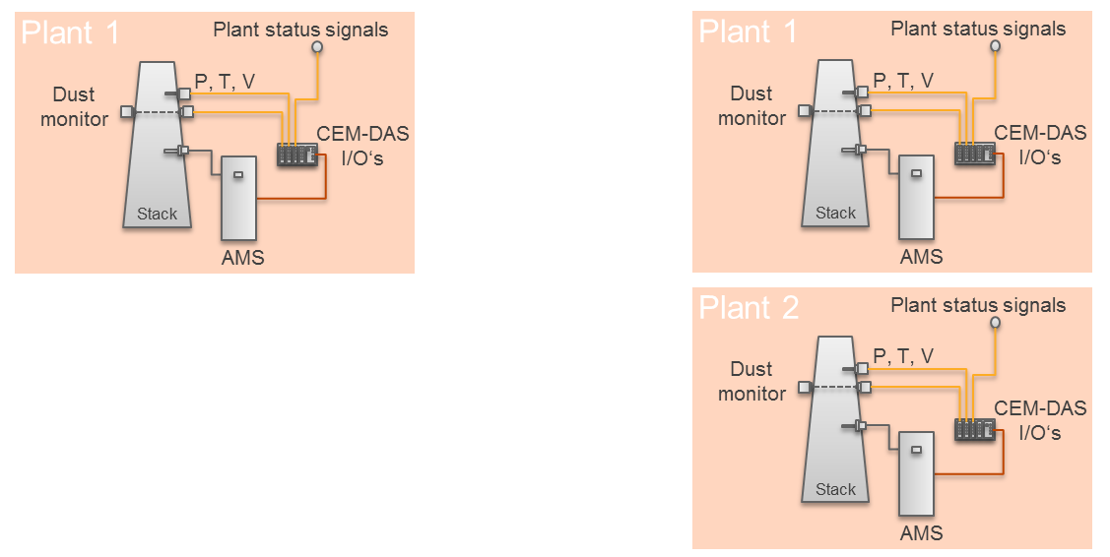
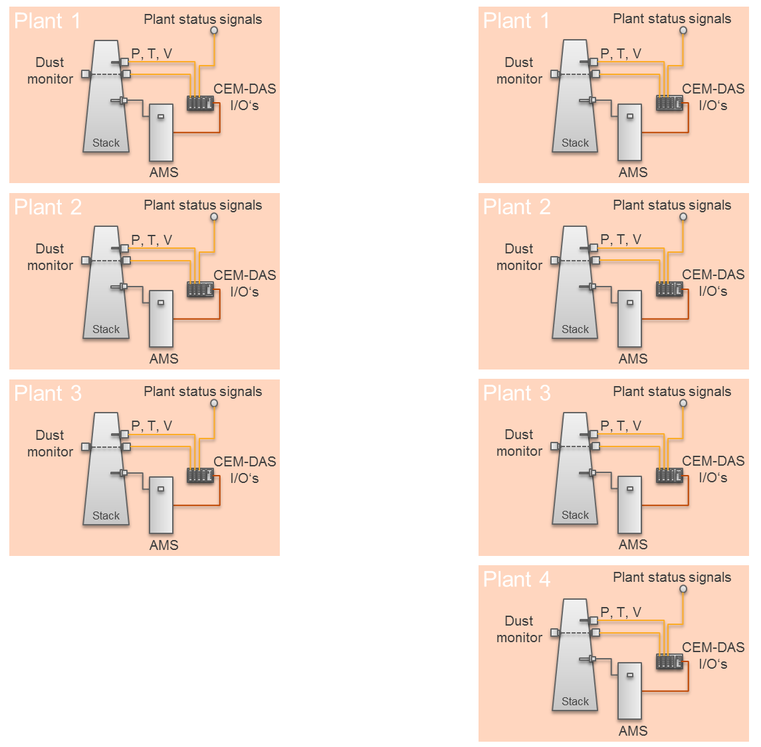

Hinweise
1. Eine Anlage wird oft auch als Block oder Linie bezeichnet. Jede Anlage hat eigene Statussignale wie z.B. Betriebssignal, Ausfall Entstaubung, Ausfall DeNOx, etc.
2. Datenpufferung
Typischerweise ist ein Datenpuffer (DAA) für jede Anlage - zwecks Datensicherheit - vorgesehen. Bei Kleinanlagen ist zu erwägen, ob ein Datenpuffer für alle Anlagen
verwendet werden kann. Darüberhinaus ist zu erwägen, ob DAA und CEM-DAS (Emissionauswerterechner) auf einer Platform installiert werden können.
3. Bei Einbau von CEM-DAS in ACX oder ACF5000
In jedem AMS werden alle Daten in einem Datenpuffer (DAA) gesammelt. In dem ersten AMS wird zusätzlich ein Emissionsauswerterechner (CEM-DAS) eingebaut
und mit allen DAAs verbunden. Die Bedienung von CEM-DAS erfolgt über eine Workstation, die in einem getrennten Raum stehen kann. Die Workstation muss über
Ethernet mit CEM-DAS verbunden sein. Über einen Standard-Explorer (z.B. Internet Explorer oder Firefox) wird dann CEM-DAS bedient.

Mehr als eine Anlage:

 | Eine DAA pro AMS | Eine DAA pro Anlage (Einbau in die erste AMS)

